등장 몬스터
NO | 1 | 특징 / 스킬 | 참고이미지
몬스터이름 | 슬라임 | 일반적인 슬라임 | 
몬스터타입 | 일반
A.I타입 | 반격형
크기 | 소
공격타입 | 근접
무기 | 없음
등장지역 | 푸른 숲
NO | 2 | 특징 / 스킬 | 참고이미지
몬스터이름 | 임프 | 성 외곽에서 살고 있는 임프. 가끔식 농경지에 등장에 곡식을 훔쳐 달아난다. | 
몬스터타입 | 일반
A.I타입 | 도망 / 반격형
크기 | 소
공격타입 | 근접
무기 | 주먹
등장지역 | 농경지
NO | 3 | 특징 / 스킬 | 참고이미지
몬스터이름 | 그루터기 | 마법의 힘에 반응하여 움직일 수 있게 된 그루터기. 가끔씩 농경지에 출현해서 식물들을 보호하려 든다.
몬스터타입 | 일반
A.I타입 | 공격형
크기 | 중
공격타입 | 근접
무기 | 나뭇가지
등장지역 | 농경지
NO | 4 | 특징 / 스킬 | 참고이미지
몬스터이름 | 고블린 | 적의 선봉대. 다짜고짜 달려든다
몬스터타입 | 일반
A.I타입 | 공격형
크기 | 소
공격타입 | 근접
무기 | 한손칼
등장지역 | 성
NO | 5 | 특징 / 스킬 | 참고이미지
몬스터이름 | 고블린 궁수 | 적의 선봉대, 조악한 활로 공격한다
몬스터타입 | 일반
A.I타입 | 공격형
크기 | 소
공격타입 | 원거리
무기 | 활
등장지역 | 성
NO | 6 | 특징 / 스킬 | 참고이미지
몬스터이름 | 고블린 마법사 | 적의 선봉대, 불덩이를 날린다.
몬스터타입 | 일반
A.I타입 | 공격형
크기 | 소
공격타입 | 원거리
무기 | 마법
등장지역 | 성
NO | 6 | 특징 / 스킬 | 참고이미지
몬스터이름 | 마법 골렘 | 고블린 마법사들이 소환한 마법골렘 | 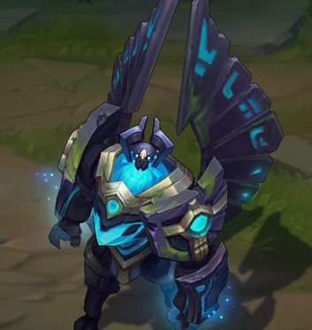
몬스터타입 | 보스
A.I타입 | 공격형
크기 | 대
공격타입 | 복합
무기 | 복합
등장지역 | 분수

